상품제안서
람보르기니 2단65자동 헥사곤 우산 | 상품코드: F16322

 |  |  |  |  |  |  | 02-412-0044 | www.easy1.co.kr
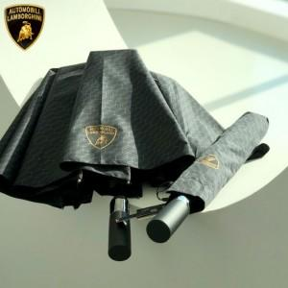

【상세/제작정보】 | <p><span style="font-size: 24pt;"><b>고급상하케이스 1800원 부과세별도</b></span></p>

【인쇄/포장옵션】 | 실크, 스티커 / 포장지포장

【공급단가】 | 수량 | 100~ | 300~ | 500~ | 1,000~ | 3,000~
*VAT별도 | 단가 | 13,200원 | 12,980원 | 12,650원 | 12,430원 | 12,100원

【상품 URL】 | https://dev.easy1.co.kr:443/src/goods_detail.php?gdno=16322

